Login
ID | Nombre del Caso | Precondiciones | Pasos a replicar | Resultado Esperado | Resultado Obtenido | Estado/Conclusión | Tipo | Prioridad | Gravedad | Fecha | Evidencia
L-001 | Login Incorrecto | Ingresar a https://challenge-tecnico-aranguri-apps.vercel.app/ | 1- Completar el campo Email con viewer@email.com 2- Completar el campo Password con Viewer122 | El sistema muestra un mensaje de error al tener credenciales invalidas. | El sistema muestra el mensaje: "Email o contraseña incorrectos." | Passed | Funcional | N/A | N/A | 2026-06-28 | 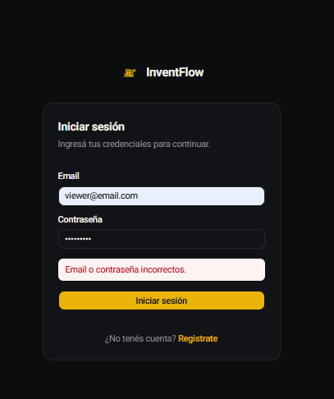
L-002 | Login Correcto | Ingresar a https://challenge-tecnico-aranguri-apps.vercel.app/ | 1- Completar el campo Email con "viewer@email.com" 2- Completar el campo Password con "Viewer123" | Se ingresa a la pagina correctamente | El sistema permite el acceso y te dirige al Dashboard (home) | Passed | Funcional | N/A | N/A | 2026-06-29 | 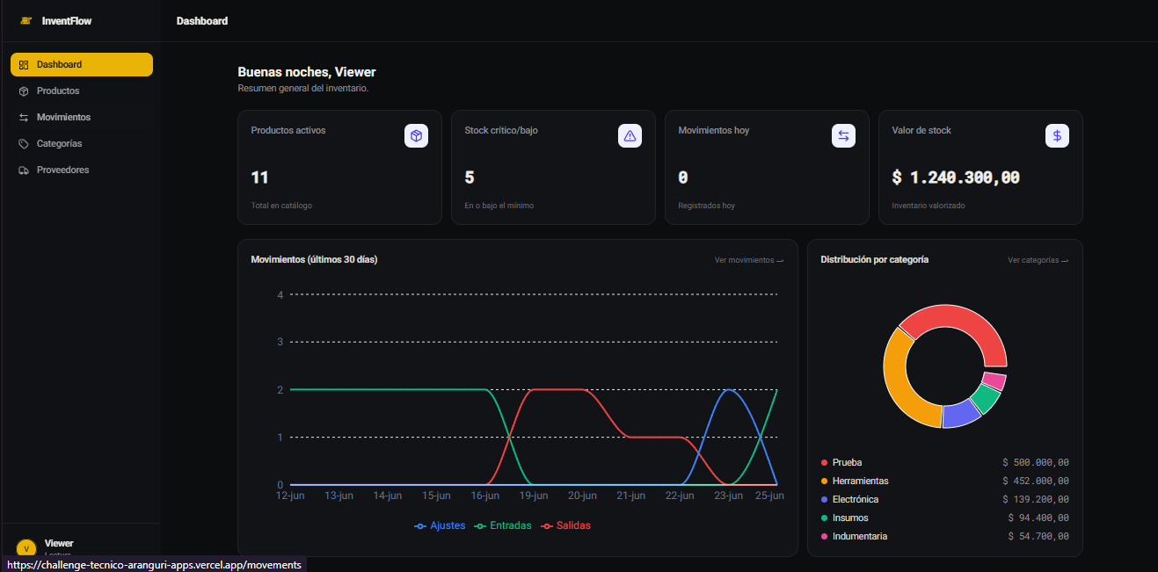

Dashboard
ID | Nombre del Caso | Precondiciones | Pasos a replicar | Resultado Esperado | Resultado Obtenido | Estado/Conclusión | Tipo | Prioridad | Gravedad | Fecha | Evidencia | Derivados
DB-001 | Ordenar productos ascendentes | Ingresar a https://challenge-tecnico-aranguri-apps.vercel.app/ con credenciales: Mail: viewer@email.com Password: Viewer123 | 1-Acceder al modulo de Dashboard. 2-Sobre la grilla de “Ultimos Movimientos”, clickear en el header de la columna “Producto”. 3-Visualizar la grilla ordenada. | La grilla de “ Últimos movimientos” se ordenara ascendente segun la columna “Producto”. | Se visualiza correctamente la grilla ordenada. | Passed | Funcional | N/A | N/A | 2026-06-27 | 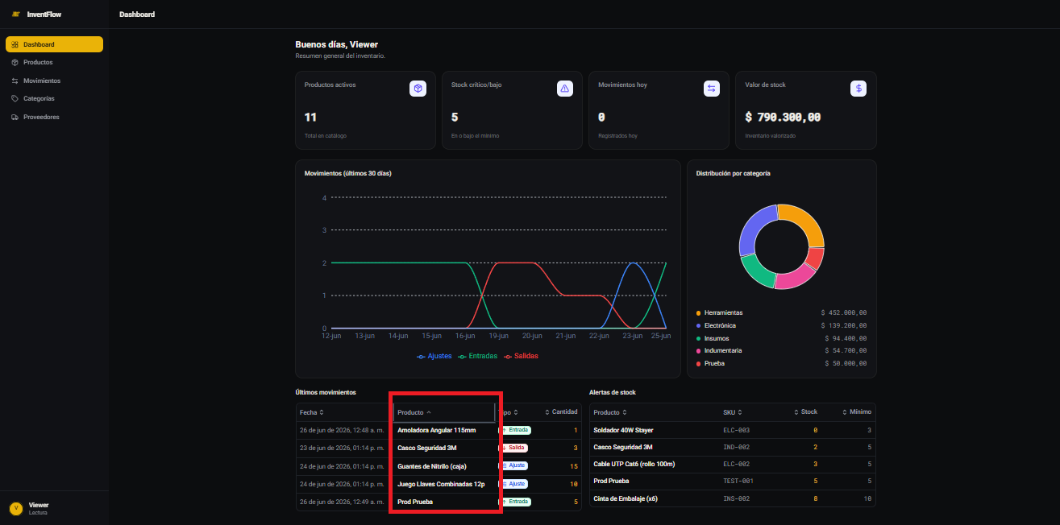 | N/A
DB-002 | Ordenar productos descendentes | Idem DB-001. Tener la columna Producto previamente ordenada de forma ascendente. | 1- Acceder al módulo de Dashboard. 2- Sobre la grilla de Últimos Movimientos clickear una vez en el header Producto para ordenar ascendente. 3- Clickear nuevamente el mismo header. 4- Visualizar la grilla ordenada | La grilla de Últimos movimientos se ordenará de forma descendente según la columna Producto. | Se visualiza correctamente la grilla ordenada en sentido inverso | Passed | Funcional | N/A | N/A | 2026-06-28 | 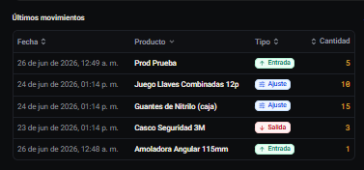 | N/A
DB-003 | Ordenar grilla por columna Tipo | Ingresar a https://challenge-tecnico-aranguri-apps.vercel.app/ con credenciales: Mail: viewer@email.com Password: Viewer123 | 1- Acceder al módulo de Dashboard. 2- Sobre la grilla de Últimos Movimientos clickear en el header de la columna Tipo. 3- Visualizar la grilla ordenada. | La grilla de Últimos movimientos se ordenará ascendente según el tipo de movimiento (Ajuste → Entrada → Salida). | Se visualiza correctamente la grilla ordenada por Tipo de forma ascendente: primero los registros de tipo Ajuste, luego Entrada, y finalmente Salida | Passed | Funcional | N/A | N/A | 2026-06-28 | 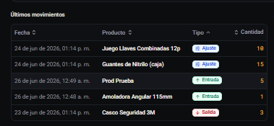 | N/A
DB-004 | Ordenar grilla por columna Fecha | Ingresar a https://challenge-tecnico-aranguri-apps.vercel.app/ con credenciales: Mail: viewer@email.com Password: Viewer123 | 1- Acceder al módulo de Dashboard. 2- Sobre la grilla de Últimos Movimientos clickear en el header de la columna Fecha. 3- Visualizar la grilla ordenada. | La grilla de Últimos movimientos se ordenará ascendente según la fecha del movimiento (del más antiguo al más reciente) | Se visualiza correctamente la grilla ordenada por fecha ascendente | Passed | Funcional | N/A | N/A | 2026-06-28 | 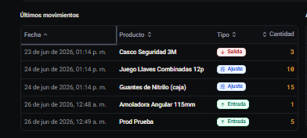 | N/A
DB-005 | Tooltip del gráfico de líneas Movimientos últimos 30 días | Ingresar a https://challenge-tecnico-aranguri-apps.vercel.app/ con credenciales: Mail: viewer@email.com Password: Viewer123 | 1- Acceder al módulo de Dashboard. 2- Posicionar el cursor sobre algún punto de cualquiera de las líneas del gráfico Movimientos últimos 30 días. 3- Visualizar el tooltip emergente. | Al hacer hover sobre el gráfico de líneas debe aparecer un tooltip mostrando la fecha y los valores de Ajustes, Entradas y Salidas correspondientes a esa fecha. | Se muestra correctamente el tooltip con los datos del punto seleccionado. | Passed | Funcional | N/A | N/A | 2026-06-28 | 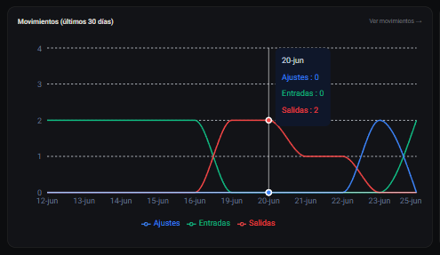 | Durante la validación de este caso de prueba, se identificó un defecto que impedía la actualización de los días en el gráfico. El error fue corregido y, adicionalmente, se implementó una nueva funcionalidad que permite seleccionar el rango de días históricos a visualizar.
DB-006 | Clickear segmentos del gráfico de torta Distribución por categoría | Ingresar a https://challenge-tecnico-aranguri-apps.vercel.app/ con credenciales: Mail: viewer@email.com Password: Viewer123 | 1- Acceder al módulo de Dashboard. 2- Ubicar el gráfico de torta Distribución por categoría. 3- Hacer hover sobre cualquier segmento del gráfico para verificar comportamiento sin clic. 4- Hacer click sobre algun segmento del gráfico. | Al hacer click sobre un segmento del gráfico el sistema debería redirigirme al modulo de Categorias. | El sistema redirige al modulo de Categorias. | Passed | Funcional | N/A | N/A | 2026-06-28 | 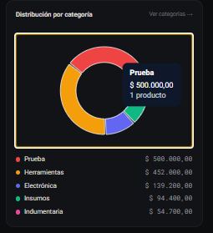 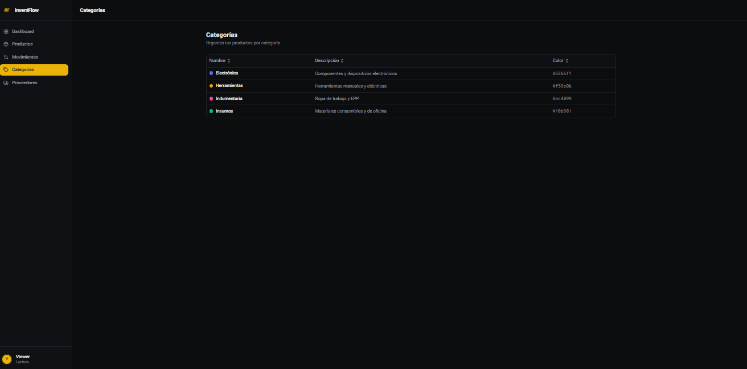 | N/A

Productos
ID | Nombre del Caso | Precondiciones | Pasos a replicar | Resultado Esperado | Resultado Obtenido | Estado/Conclusión | Tipo | Prioridad | Gravedad | Fecha | Evidencia
PR-001 | Buscar en Grilla Producto Existente | 1-Ingresar a https://challenge-tecnico-aranguri-apps.vercel.app/ con credenciales: Mail: viewer@email.com Password: Viewer123 2- Navegar al modulo de Productos | 1- Filtrar mediante la barra de busqueda el producto con codigo "INS-001". | La grilla muestra unicamente los resultados acordes a la busqueda. | La grilla muestra un registro correspondiente al producto "INS-001" | Passed | Funcional | N/A | N/A | 2026-06-28 | 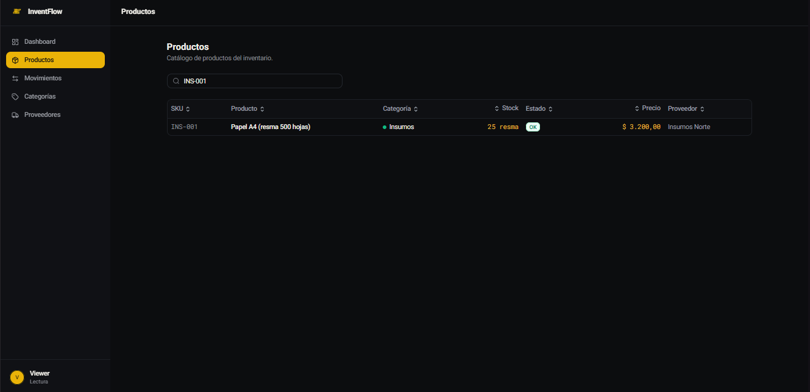
PR-002 | Buscar en Grilla Producto Inexistente | 1-Ingresar a https://challenge-tecnico-aranguri-apps.vercel.app/ con credenciales: Mail: viewer@email.com Password: Viewer123 2- Navegar al modulo de Productos | 1- Filtrar mediante la barra de busqueda el producto con codigo "Inexistente". | La grilla muestra un mensaje de que no existen productos con el codigo "Inexistente" | La grilla muestra el mensaje "Sin productos Agregá tu primer producto al inventario" | Passed | Funcional | N/A | N/A | 2026-06-29 | 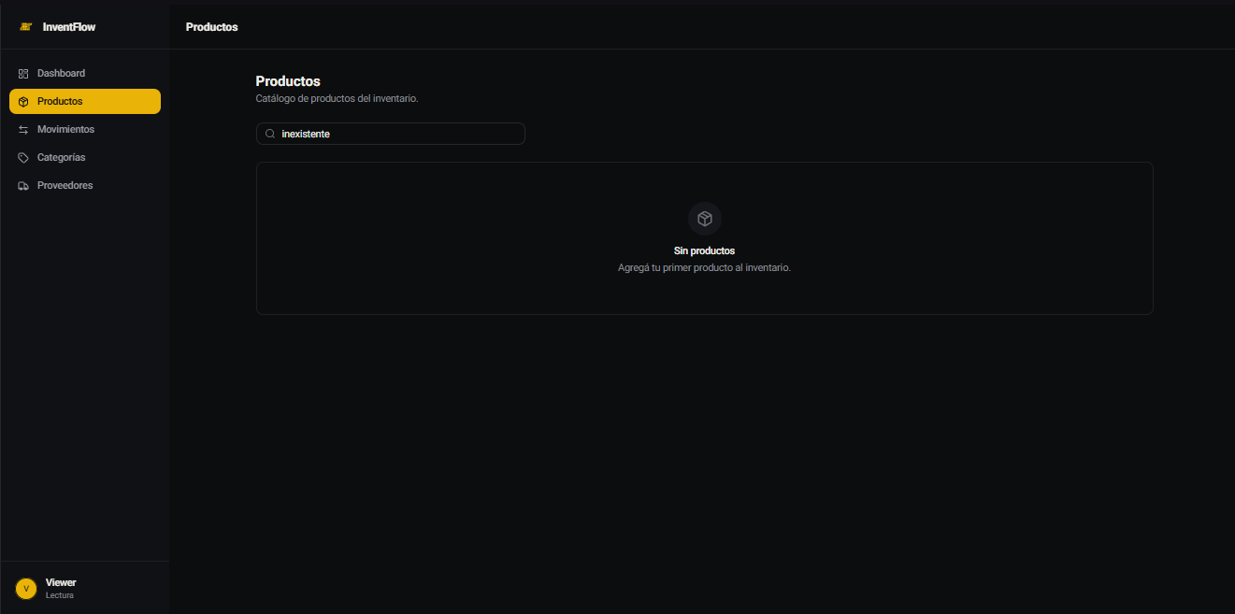

Movimientos
ID | Nombre del Caso | Precondiciones | Pasos a replicar | Resultado Esperado | Resultado Obtenido | Estado/Conclusión | Tipo | Prioridad | Gravedad | Fecha | Evidencia
MOV-001 | Filtrar en Grilla segun Tipo de Movimiento: Ajuste | 1-Ingresar a https://challenge-tecnico-aranguri-apps.vercel.app/ con credenciales: Mail: viewer@email.com Password: Viewer123 2- Navegar al modulo de Movimientos | 1- Clickear el desplegable de Tipos de Movimientos. 2- Seleccionar "Salidas". 3- Obvservar los cambios sobre la grilla. | La grilla muestra unicamente los registros que correspondan al filtro aplicado | La grilla muestra los registros que son de Salida y lo indica en una de las columnas | Passed | Funcional | N/A | N/A | 2026-06-27 | 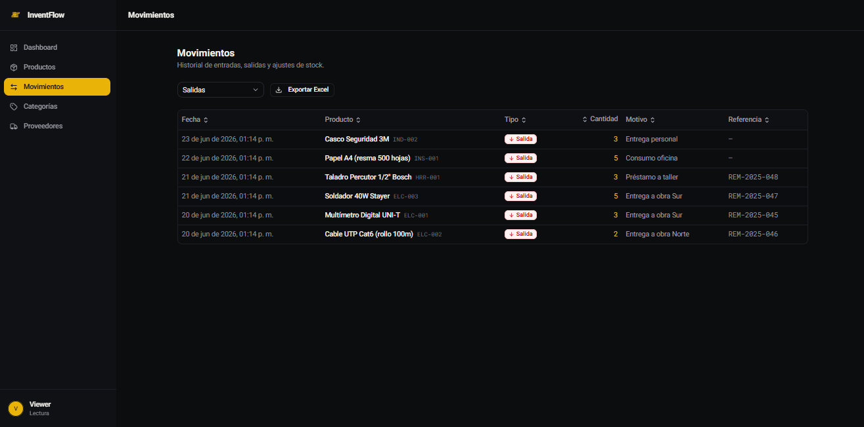
MOV-002 | Exportar Excel de Movimientos | 1-Ingresar a https://challenge-tecnico-aranguri-apps.vercel.app/ con credenciales: Mail: viewer@email.com Password: Viewer123 2- Navegar al modulo de Movimientos | 1- Clickear el boton "Exportar Excel". 2- Verificar que se descarga un archivo Excel. 3- Abrir el archivo descargado y validar su contenido. | Se descarga un archivo Excel con los registros de movimientos visibles en la grilla, incluyendo las columnas: Fecha, Producto, SKU, Tipo, Cantidad, Motivo y Referencia. | Se descarga correctamente un archivo Excel con todos los movimientos registrados en la grilla, con las columnas Fecha, Producto, SKU, Tipo, Cantidad, Motivo y Referencia. | Passed | Funcional | N/A | N/A | 2026-06-27 | 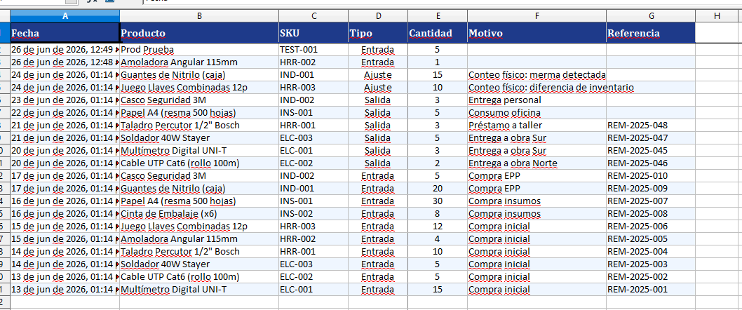

Categorias
ID | Nombre del Caso | Precondiciones | Pasos a replicar | Resultado Esperado | Resultado Obtenido | Estado/Conclusión | Tipo | Prioridad | Gravedad | Fecha | Evidencia
CAT-001 | Ordenar grilla de Categorias por columna Nombre ascendente | Ingresar a https://challenge-tecnico-aranguri-apps.vercel.app/ con credenciales: Mail: viewer@email.com Password: Viewer123 | 1- Acceder al modulo de Categorias. 2- Clickear en el header de la columna "Nombre". 3- Visualizar la grilla ordenada. | La grilla de Categorias se ordenara de forma ascendente segun la columna "Nombre" (A → Z). | Se visualiza correctamente la grilla ordenada de forma ascendente por Nombre: Electronica, Herramientas, Indumentaria, Insumos, Prueba. | Passed | Funcional | N/A | N/A | 2026-06-27 | 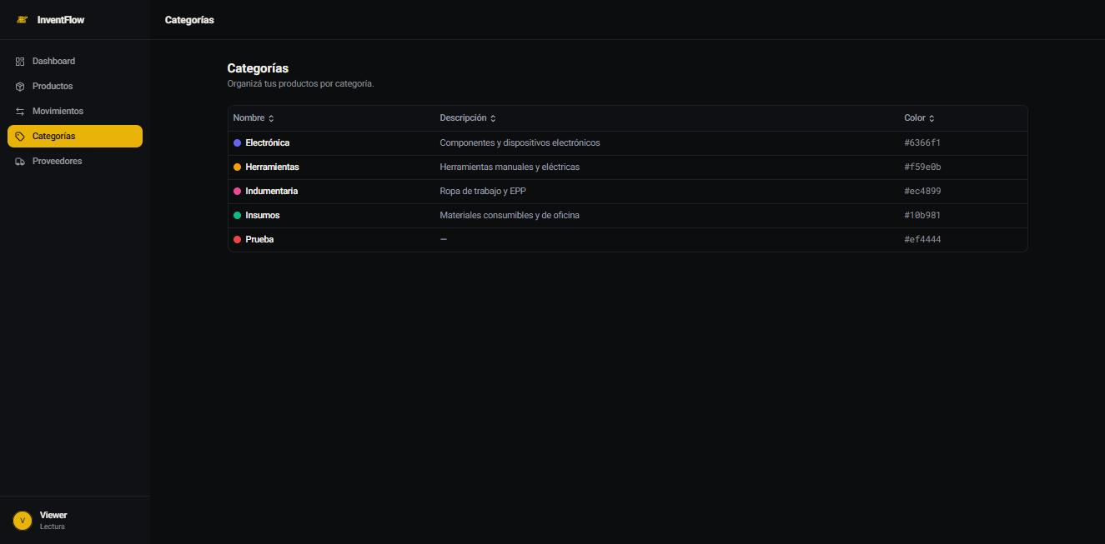
CAT-002 | Ordenar grilla de Categorias por columna Nombre descendente | Idem CAT-001. Tener la columna Nombre previamente ordenada de forma ascendente. | 1- Acceder al modulo de Categorias. 2- Clickear una vez en el header de la columna "Nombre" para ordenar ascendente. 3- Clickear nuevamente el mismo header. 4- Visualizar la grilla ordenada. | La grilla de Categorias se ordenara de forma descendente segun la columna "Nombre" (Z → A). | Se visualiza correctamente la grilla ordenada de forma descendente por Nombre: Prueba, Insumos, Indumentaria, Herramientas, Electronica. | Passed | Funcional | N/A | N/A | 2026-06-27 | 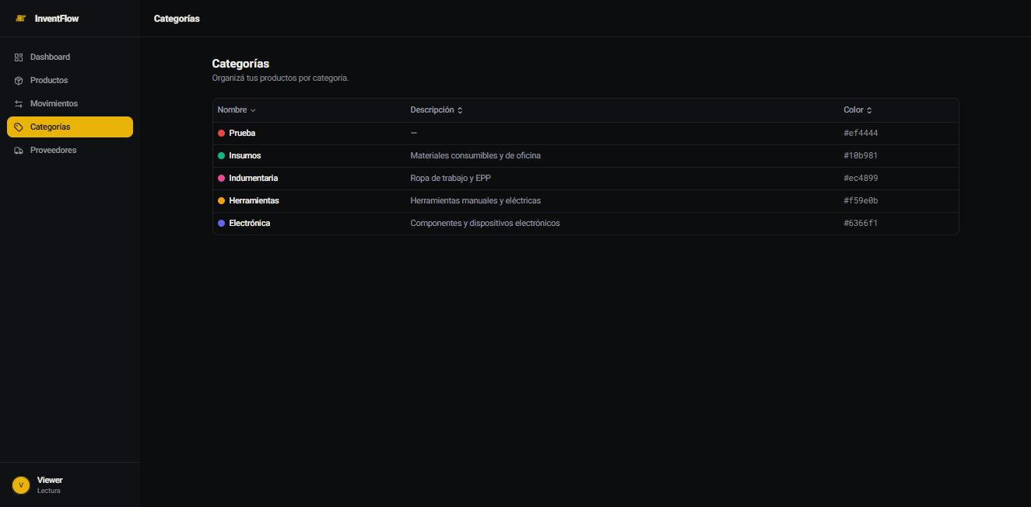
CAT-003 | Ordenar grilla de Categorias por columna Descripcion | Ingresar a https://challenge-tecnico-aranguri-apps.vercel.app/ con credenciales: Mail: viewer@email.com Password: Viewer123 | 1- Acceder al modulo de Categorias. 2- Clickear en el header de la columna "Descripcion". 3- Visualizar la grilla ordenada. | La grilla de Categorias se ordenara de forma ascendente segun la columna "Descripcion" (A → Z). | Se visualiza correctamente la grilla ordenada de forma ascendente segun la columna Descripcion. | Passed | Funcional | N/A | N/A | 2026-06-27 | 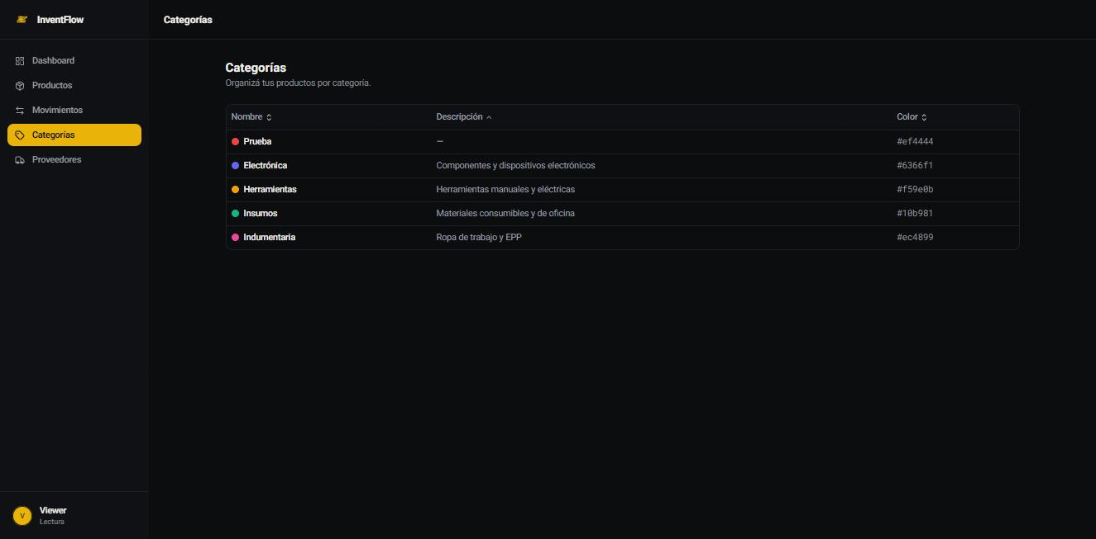

Proveedores
ID | Nombre del Caso | Precondiciones | Pasos a replicar | Resultado Esperado | Resultado Obtenido | Estado/Conclusión | Tipo | Prioridad | Gravedad | Fecha | Evidencia
PROV-001 | Ordenar grilla de Proveedores por columna Nombre ascendente | Ingresar a https://challenge-tecnico-aranguri-apps.vercel.app/ con credenciales: Mail: viewer@email.com Password: Viewer123 | 1- Acceder al modulo de Proveedores. 2- Clickear en el header de la columna "Nombre". 3- Visualizar la grilla ordenada. | La grilla de Proveedores se ordenara de forma ascendente segun la columna "Nombre" (A → Z). | Se visualiza correctamente la grilla ordenada de forma ascendente por Nombre: HerraMax SRL, Insumos Norte, Probado, TechDistrib SA. | Passed | Funcional | N/A | N/A | 2026-06-27 | 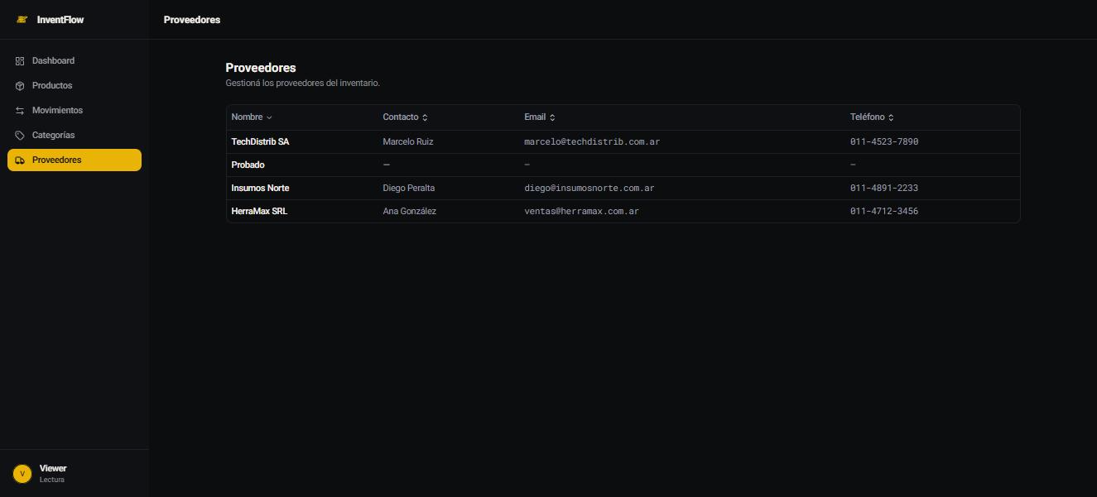
PROV-002 | Ordenar grilla de Proveedores por columna Nombre descendente | Idem PROV-001. Tener la columna Nombre previamente ordenada de forma ascendente. | 1- Acceder al modulo de Proveedores. 2- Clickear una vez en el header de la columna "Nombre" para ordenar ascendente. 3- Clickear nuevamente el mismo header. 4- Visualizar la grilla ordenada. | La grilla de Proveedores se ordenara de forma descendente segun la columna "Nombre" (Z → A). | Se visualiza correctamente la grilla ordenada de forma descendente por Nombre: TechDistrib SA, Probado, Insumos Norte, HerraMax SRL. | Passed | Funcional | N/A | N/A | 2026-06-27 | 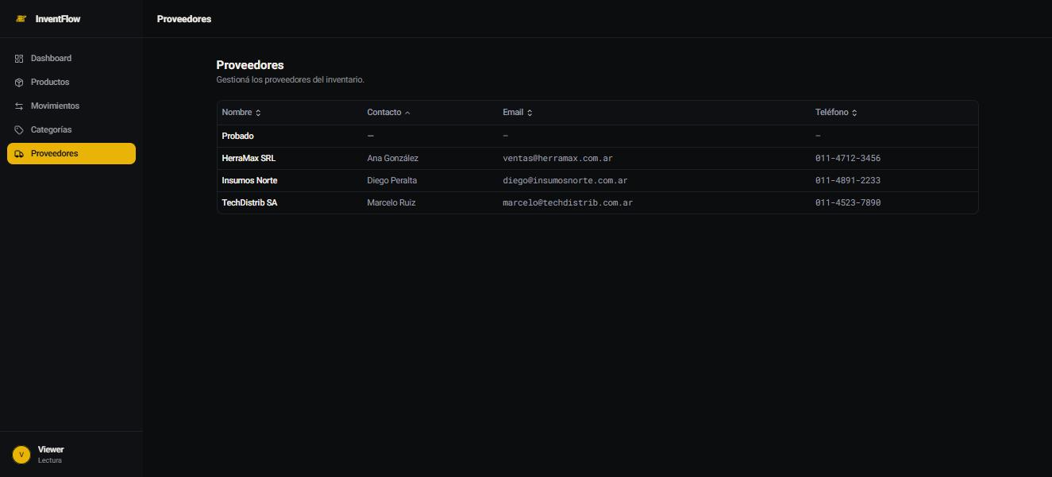
PROV-003 | Ordenar grilla de Proveedores por columna Contacto | Ingresar a https://challenge-tecnico-aranguri-apps.vercel.app/ con credenciales: Mail: viewer@email.com Password: Viewer123 | 1- Acceder al modulo de Proveedores. 2- Clickear en el header de la columna "Contacto". 3- Visualizar la grilla ordenada. | La grilla de Proveedores se ordenara de forma ascendente segun la columna "Contacto" (A → Z). | Se visualiza correctamente la grilla ordenada de forma ascendente por Contacto: Probado (–), HerraMax SRL (Ana González), Insumos Norte (Diego Peralta), TechDistrib SA (Marcelo Ruiz). | Passed | Funcional | N/A | N/A | 2026-06-27 | 

